写真例
地区名 | 種別 | チーム名
岩手 | 男子 | いわてVBC
連絡責任者 |  | 連絡先メールアドレス

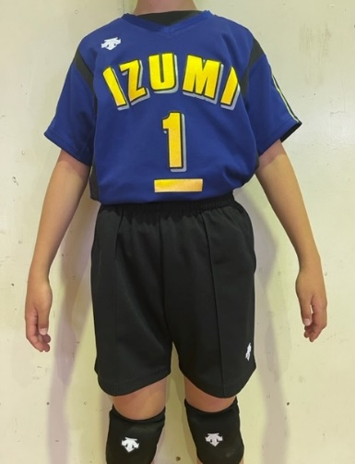
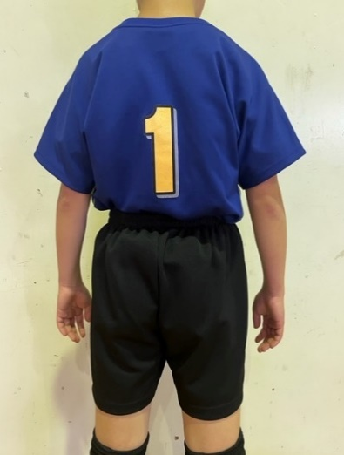
1

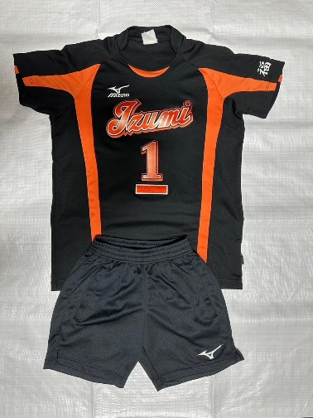
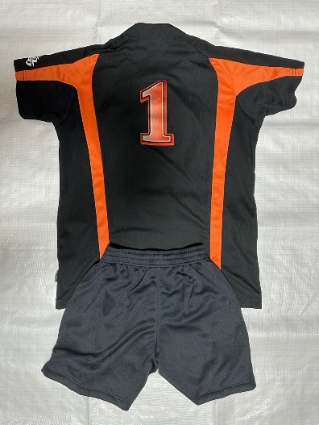
2

3

